Layout
1. sf_nimvn_apl001_<employee_code>: màn hình search machine
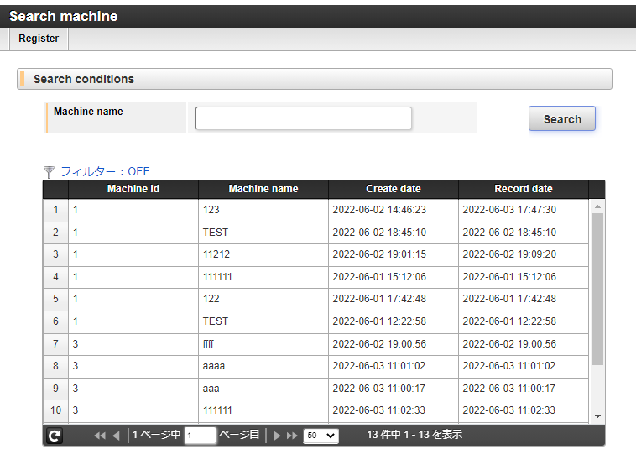

2. sf_nimvn_apl002_<employee_code>: màn hình insert/update machine

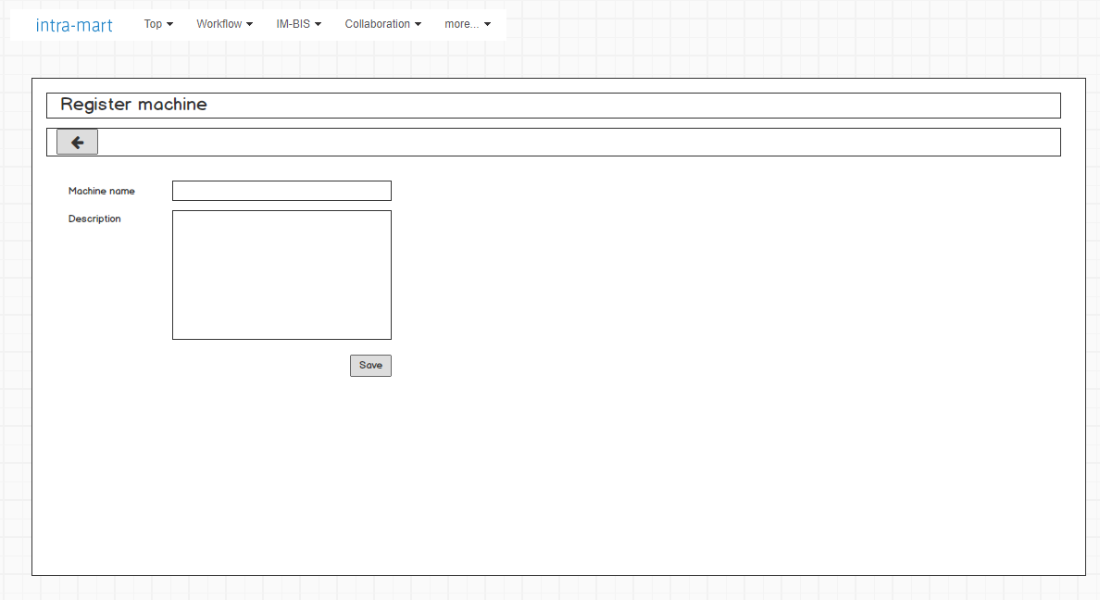
Chuyển về apl001

apl001-Js_Init
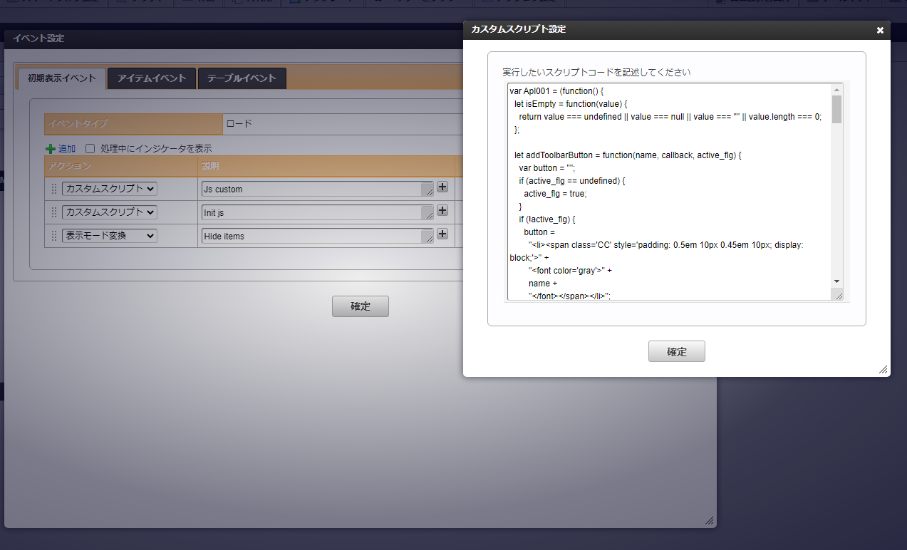

Js custom: khởi tạo javascript dùng chung cho toàn bộ màn hình => Do đó, copy toàn bộ js tại sheet [JsUtility] paste vào action [Js custom]

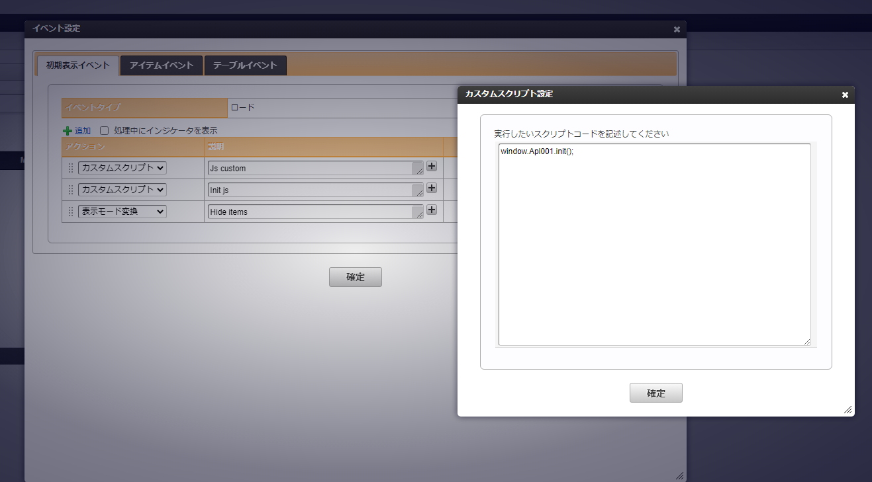

Gọi các function lúc load page

apl001-Js_Utility
Apl001: tạo global variable cho Apl001 ==> Thay đổi phù hợp với AplId
var Apl001 = (function() {
let isEmpty = function(value) {
return value === undefined || value === null || value === "" || value.length === 0;
};

let addToolbarButton = function(name, callback, active_flg) {
var button = "";
if (active_flg == undefined) {
active_flg = true;
}
if (!active_flg) {
button =
"<li><span class='CC' style='padding: 0.5em 10px 0.45em 10px; display: block;'>" +
"<font color='gray'>" +
name +
"</font></span></li>";
} else {
button =
"<li><a onclick='" +
callback +
"' target='_self' class='imui-toolbar-icon'><span class='CC'>" +
"<font color='#000000'>" +
name +
"</font></span></a></li>";
}

$('ul[class="imui-list-toolbar"]').append(button);
};

let moveTo = function(appId) {
let param = {};
param.appId = appId;
param.target = "_blank";

openForm(param);
};

let selectRowId = function(item) {
let rowId = $(item).closest('tr[role="row"]').attr("id"),
rowSelected = formaItems.product_80_gridtable.getItemData.gt1(rowId, ["gt1_insert_id"]),
gt1_insert_id = rowSelected[0].gt1_insert_id;

let param = {};
param.appId = "sf_nimvn_apl002_<employee_code>";
param.target = "_blank";
param.insert_id = gt1_insert_id;

openForm(param);
};

let openForm = function(param) {
let href = $("base").attr("href"),
baseUrl = href ? href : "/";

if (!param) {
return;
}

let path = `forma/normal/view/regist_application_view/${param.appId}?`;
if (!isEmpty(param.insert_id)) {
path = path + `?insert_id=${param.insert_id}`;
}

let target = param.target || "_self";

let f = $("<form/>", { method: "post", action: baseUrl + path, target: target });
f.appendTo(document.body);
f.submit();
f.remove();
};

//Url parameter
let getUrlParam = function(name, url) {
if (!url) url = window.location.href;
name = name.replace(/[\[\]]/g, "\\$&");
var regex = new RegExp("[?&]" + name + "(=([^&#]*)|&|#|$)"),
results = regex.exec(url);
if (!results) return null;
if (!results[2]) return "";
var value = decodeURIComponent(results[2].replace(/\+/g, " "));
if (value == undefined) {
value = "";
}
return value;
};

return {
init: function() {
//Set browser title
document.title = $(".imui-title h1").text();

let param = {};
param.appId = "sf_nimvn_apl002_<employee_code>";
param.target = "_blank";

addToolbarButton("Register", 'Apl001.moveTo("sf_nimvn_apl002_<employee_code>")');
},

isEmpty: isEmpty,
getUrlParam: getUrlParam,
moveTo: moveTo,
openForm: openForm,
selectRowId: selectRowId
};
})();

window.Apl001 = Apl001;

apl002-Js_Init
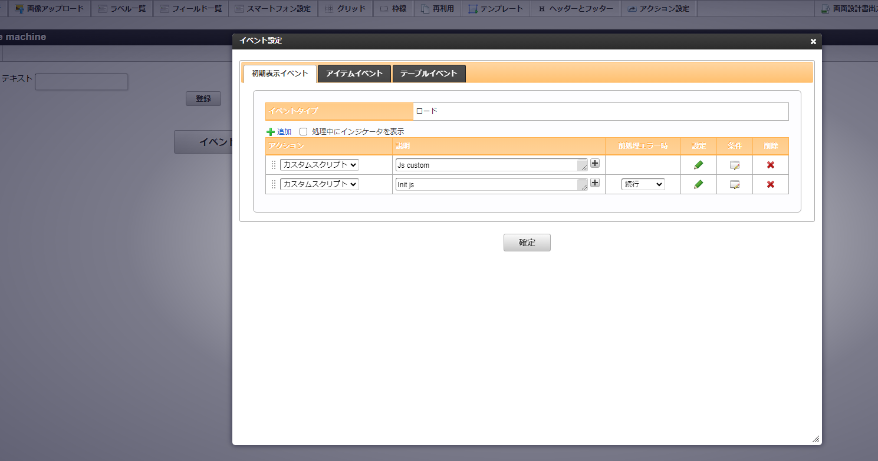

Js custom: khởi tạo javascript dùng chung cho toàn bộ màn hình => Do đó, copy toàn bộ js tại sheet [apl002-Js_Utility] paste vào action [Js custom]

Gọi các function lúc load page

apl002-Js_Utility
Apl002: tạo global variable cho 2 ==> Thay đổi phù hợp với AplId
var Apl002 = (function() {
let isEmpty = function(value) {
return value === undefined || value === null || value === "" || value.length === 0;
};

/**
* Call save IM data
* @param {*} param
* @param {*} nextPageUrl
*/
let registDataBySys = function(param, nextPageUrl) {
document.forms.imfr_next_form.action = nextPageUrl || window.location;

var page_param = param || {};
var upp_page_param = JSON.stringify(page_param);

$("#imfr-next-form").append(
$("<input type='hidden' name='upp_page_param'></input>").val(upp_page_param)
);

sendRegistData();
};

return {
init: function() {
//Set browser title
document.title = $(".imui-title h1").text();
},

isEmpty: isEmpty,
registDataBySys: registDataBySys
};
})();

window.Apl002 = Apl002;

